Program Flow
■ Program Flow

단축근로 신청/조회
단축근로 신청/조회

■ 사용자/권한

 | 일반사용자 | C/R/U/D 권한 (본인 신청내역 조회 가능)
 | 부서장 | C/R/U/D 권한 (부서원 신청내역 조회 가능)
 | 상급부서장 | C/R/U/D 권한 (예하부서원 신청내역 조회 가능)
 | 인사담당 | C/R/U/D 권한 (전체 신청내역 조회 가능)

■ 특이 사항

화면 Layout
■ UI화면 스케치

 | *입력화면 (구분값이 임신기단축근로)

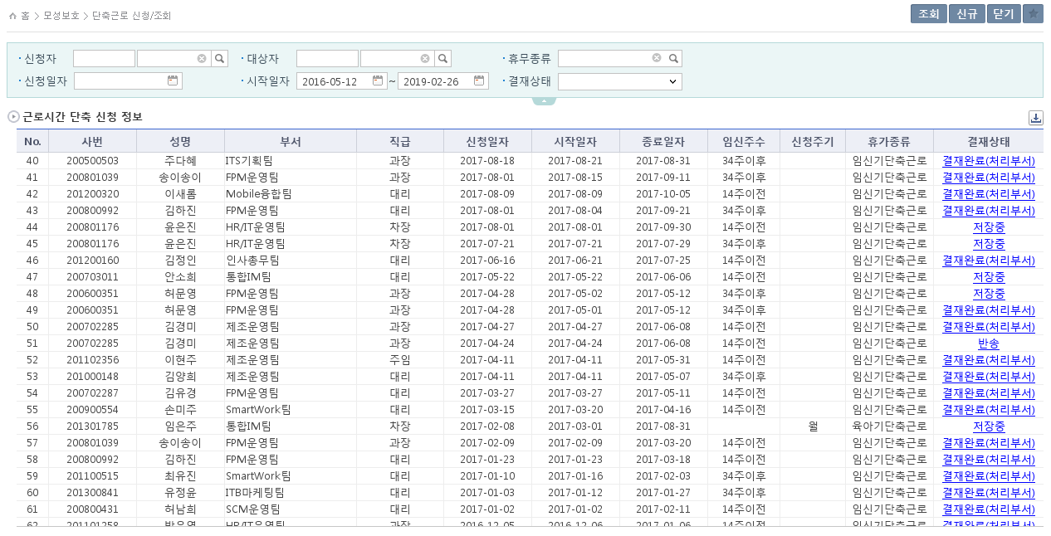
2019-02-19 추가
- 임신기단축근로의 경우, 신청할 당시의 임신주수가 14주이전인지 34주이후인지 알기 위하여 필드 추가

 |  | ■ 추가설명 (선택)
 |  |  | 1. 남성의 경우 '임신기단축근로'는 신청할 수 없다.
 |  |  | 2. '임신기단축근로' 일 경우, 출산예정일이 활성화된다.
 |  |  | 3. 시작일자와 출산예정일을 통하여 임신주수의 값이 정해진다.
 |  |  | 4. 임신주수가 14주 이하인 경우에 종료일자는 14주 날짜까지 신청이 가능하고, 임신주수가 34주 이상인 경우에 종료일자는 출산예정일까지 선택가능하다.
 |  |  | 5. '임신기단축근로' 일 경우, 근무시간은 30시간으로 고정되며 일근무시간도 6시간으로 고정이다.
 |  |  | 6. '육아기단축근로' 일 경우, 신청주기가 활성화되고 월 또는 년 중에 선택할 수 있다.
 |  |  | 7. '육아기단축근로' 일 경우, 대상자녀가 활성화되고 필수값이다.
 |  |  | 8. 근무시간은 15시간~30시간 중 선택이 가능하다.
 |  |  | 9. 월~금요일의 근무시간을 입력하면 일근무시간이 자동 계산되고, 주당근무시간도 자동으로 계산된다.
 |  |  | 10. 첨부파일은 팝업을 통하여 첨부가능하다.

 | [가이드라인]
 |  | ▶화면 디자인은 화면의 구조와 내용을 이해할 수 있도록 그리면된다. 모든 방법 가능하다. UI개발툴(XPlatform, ABAP 등)을 이용하여 그리거나, PPT, 워드, 손그림gif도 가능.
 |  |  | * 단, 손그림의 경우 화면 개발 후 화면덤프로 교체 필요함.
 |  | ▶화면사이즈를 명확히 해야하는 경우는 디자이너와 상의하여 화면크기를 미리 정의하여 위와 같이 눈금형태의 템플릿을 제공받아 사용한다.
 |  |  | *[R] readonly, default setting

ERD
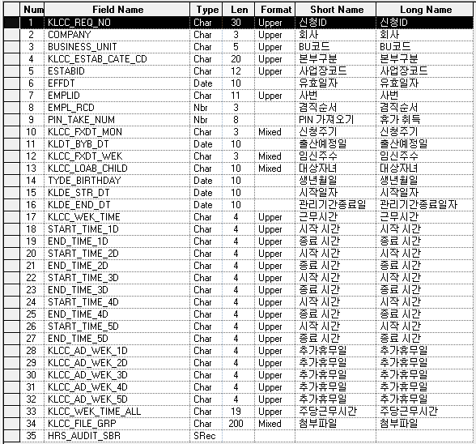
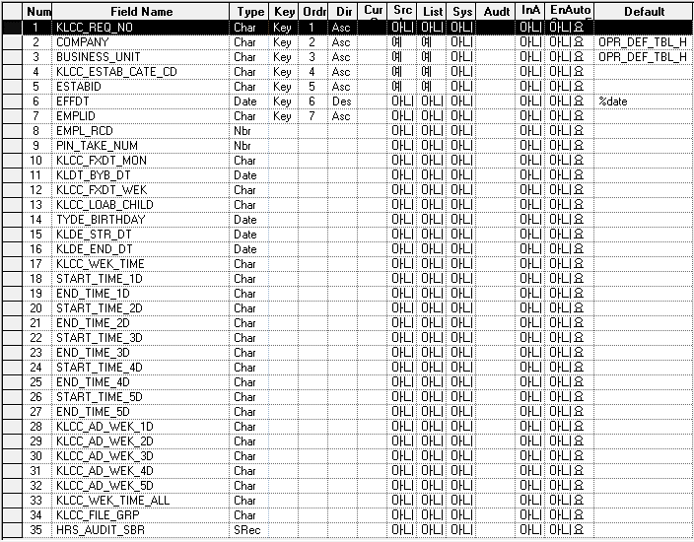
■ ERD (혹은 테이블 설명)

* 근로시간 단축신청 Record (KLLHT_LOTM_REQ)

Event 작성가이드
◈ 화면Control
 | ■ UI 화면 요소 설명
 | Screen 영역 | Screen Object | 속성 | DB |  | Default(초기화) | Default(초기화) | Default(초기화) | 필수 | 필수 | 필수 | Validation | Validation | Validation | Event
 |  |  |  | 테이블 | 칼럼 | 본사 권한 | 매장 권한 | LoV | Master 조회 | Master 저장 | 상세조회 | Master 조회 | Master 저장 | 상세조회
1
 | Master 버튼 | 조회 | 버튼 |  |  | 활성 | 활성 |  |  |  |  |  |  |  | 클릭시 > [Master 조회logic]
 |  | 저장 | 버튼 |  |  | 활성 | 비활성 |  |  |  |  |  |  |  | 클릭시 > [Master 저장logic]
2
 | 상세 버튼 | 상세 조회 | 버튼 |  |  | 활성 | 비활성 |  |  |  |  |  |  |  | 클릭시 > [상세조회logic]

 | [가이드라인]
 | Screen Object 중 event가 있다면(버튼/팝업) "필수", "Validation" 항목을 추가하고 내용을 작성한다.
 | Event 에서 [logic]을 작성하면 logic 탭에서 상세 내용을 기술한다.

◈ Logic
 | ■ Logic 설명
 | Logic명 | 처리방법 | 변경일 |  |  | 내용 |  |  |  | 메시지
 | Master 조회logic | 서버(CSI) |  |  |  | input : 재고DO
 |  |  |  |  |  | process : 재고DO 검색조건을 확인한다 검색 조건이 없으면 검색 조건을 넣으라는 메시지를 보내준다. 검색 조건이 있으면 검색 조건으로 재고 목록을 조회한다. |  |  |  | [MSG(E)] MSG001 : 검색조건을 입력하세요.
 |  |  |  |  |  | exception :
 |  |  |  |  |  | output : List<재고DO>
 | Master 저장logic |  |  |  |  | input : 재고DO
 |  |  |  |  |  | process :
 |  |  |  |  |  | exception :
 |  |  |  |  |  | output : List<재고DO>
 | 상세조회logic | 서버 |  |  |  | input : 재고DO |  |  |  | [MSG(E)] MSG002 : ~~는 필수 입력입니다.
 |  |  |  |  |  | process :~~~~~~~~~~~~~~
 |  |  |  |  |  | exception :
 |  |  |  |  |  | output : List<재고DO>

